Graph1
Graphique 1 : Résultats des élèves de 6e selon leurs niveaux de maîtrise de 2019 à 2021 dans l’académie et en France (en %)
Français
Mathématiques

Maîtrise

Français |  | Niveaux de maîtrise (en %) |  |  |  | Mathématiques |  | Niveaux de maîtrise (en %)
 |  | insuffisante | fragile | satisfaisante | très bonne |  |  | insuffisante | fragile | satisfaisante | très bonne
France | 2019 | 2.2 | 14.3 | 72.2 | 11.3 | France | 2019 | 2.8 | 28.3 | 58.2 | 10.8
 | 2020 | 1.0 | 10.6 | 75.0 | 13.3 |  | 2020 | 2.3 | 25.8 | 59.9 | 12.0
 | 2021 | 0.8 | 10.1 | 76.4 | 12.8 |  | 2021 | 2.0 | 26.2 | 59.2 | 12.7
Académie | 2019 | 2.3 | 15.1 | 72.3 | 10.2 | Académie | 2019 | 2.6 | 27.9 | 58.7 | 10.8
 | 2020 | 0.9 | 10.7 | 75.7 | 12.6 |  | 2020 | 2.1 | 25.4 | 60.1 | 12.4
 | 2021 | 0.6 | 10.3 | 77.2 | 12.0 |  | 2021 | 1.6 | 24.9 | 60.8 | 12.8

Lecture : Dans l’académie, à la rentrée 2021, 77,2 % des élèves de 6e ont une maîtrise satisfaisante des connaissances et compétences évaluées en français. À la rentrée 2019, ils étaient 72,3 %.
Source : Évaluation exhaustive en début de sixième, rentrées 2019 à 2021, MENJS-DEPP.
Champ : France métropolitaine + DROM + Polynésie française et Saint-Pierre-et-Miquelon, Public + Privé sous contrat.

Graph2
Graphique 2 : Évolution du taux de maîtrise satisfaisant ou très bon des élèves de 6e scolarisés en Segpa de 2019 à 2021 (en %) dans l’académie et en France
Français
Mathématiques

 |  | Taux de maitrise satisfaisant ou très bon (en %)
 |  | Français |  | Mathématiques
 |  | Académie | France | Académie | France
 | 2019 | 34.5 | 35.7 | 12.6 | 11.1
 | 2020 | 26.7 | 24.3 | 3.4 | 3.9
 | 2021 | 25.5 | 27.6 | 5.1 | 4.3

Lecture : Dans l'académie, à la rentrée 2021, 25,5 % des élèves de 6e scolarisés en Segpa ont un niveau de maitrise satisfaisant ou très bon des compétences et connaissances évaluées en français. Ils étaient 34,5 % en 2019.
Source : Évaluation exhaustive en début de sixième, rentrées 2019 à 2021, MENJS-DEPP.
Champ : France métropolitaine + DROM + Polynésie française et Saint-Pierre-et-Miquelon, élèves scolarisés en 6e Segpa, Public + Privé sous contrat.

Graph3
Graphique 3 : Maîtrise satisfaisante ou très bonne des connaissances et compétences en début de 6e selon la typologie du collège de 2019 à 2021 (en %)

Typologie_collège | annee | Français | Mathématiques
6 - Clg très défavorisés | 2021 | -71.0 | 47.3
 | 2020 | -70.8 | 39.6
 | 2019 | -61.7 | 37.9
5 - Clg plutôt défavorisés | 2021 | -82.1 | 60.5
 | 2020 | -80.5 | 56.9
 | 2019 | -73.3 | 58.9
4 - Clg plutôt éloignés et de petite taille | 2021 | -89.5 | 73.0
 | 2020 | -89.7 | 74.5
 | 2019 | -84.8 | 74.3
3 - Clg plutôt mixtes socialement | 2021 | -87.8 | 68.7
 | 2020 | -86.3 | 68.9
 | 2019 | -80.7 | 66.7
2 - Clg plutôt favorisés | 2021 | -94.4 | 82.5
 | 2020 | -93.6 | 82.1
 | 2019 | -88.3 | 78.1
1 - Clg très favorisés et de taille importante | 2021 | -97.2 | 91.9
 | 2020 | -98.1 | 93.3
 | 2019 | -95.3 | 83.5

Typologie_collège | Année | Français | Mathématiques
1 - Clg très favorisés et de taille importante | 2019 | 95.3 | 83.5
 | 2020 | 98.1 | 93.3
 | 2021 | 97.2 | 91.9
2 - Clg plutôt favorisés | 2019 | 88.3 | 78.1
 | 2020 | 93.6 | 82.1
 | 2021 | 94.4 | 82.5
3 - Clg plutôt mixtes socialement | 2019 | 80.7 | 66.7
 | 2020 | 86.3 | 68.9
 | 2021 | 87.8 | 68.7
4 - Clg plutôt éloignés et de petite taille | 2019 | 84.8 | 74.3
 | 2020 | 89.7 | 74.5
 | 2021 | 89.5 | 73.0
5 - Clg plutôt défavorisés | 2019 | 73.3 | 58.9
 | 2020 | 80.5 | 56.9
 | 2021 | 82.1 | 60.5
6 - Clg très défavorisés | 2019 | 61.7 | 37.9
 | 2020 | 70.8 | 39.6
 | 2021 | 71.0 | 47.3

Lecture : Dans l'académie, à la rentrée 2021, 97,2 % des élèves scolarisés dans un collège "très favorisés et de taille importante" ont une maitrise au moins satisfaisante des connaissances et compétences évaluées en français. Ils 71,0 % dans les collèges "très défavorisés".
Source : Évaluation exhaustive en début de sixième, rentrées 2019 à 2021, MENJS-DEPP.
Champ : Académie de Strasbourg, élèves scolarisés en 6e (hors EREA et lycée privé Don Bosco qui scolarisent des élèves de 6e Segpa), Public + Privé sous contrat.

Graph4
Graphique 4 : Écarts entre la part de filles et la part de garçons présentant une maîtrise satisfaisante ou très bonne en 6e selon la typologie du collège (en pts) en 2020 et en 2021
2020
2021

 | 2021 | Écarts filles-garçons (en pts) |  | 2020 | Écarts filles-garçons (en pts)
 |  | Français | Mathématiques |  | Français | Mathématiques
 | 6 - Clg très défavorisés | +9.8 | -5.7 | 6 - Clg très défavorisés | +11.7 | -2.6
 | 5 - Clg plutôt défavorisés | +4.9 | -5.9 | 5 - Clg plutôt défavorisés | +5.9 | -2.1
 | 4 - Clg plutôt éloignés et de petite taille | +4.5 | -3.6 | 4 - Clg plutôt éloignés et de petite taille | +6.2 | -0.4
 | 3 - Clg plutôt mixtes socialement | +6.1 | -2.3 | 3 - Clg plutôt mixtes socialement | +6.6 | -3.7
 | 2 - Clg plutôt favorisés | +3.3 | -4.6 | 2 - Clg plutôt favorisés | +3.4 | -1.6
 | 1 - Clg très favorisés et de taille importante | +2.0 | -2.6 | 1 - Clg très favorisés et de taille importante | +0.9 | -1.3

Lecture : À la rentrée 2021, dans les collèges « très défavorisés », la part des filles ayant une maîtrise satisfaisante ou très bonne en français est supérieure de 9,8 points à celle des garçons. Cet écart était de 11,7 points en 2020.
Source : Évaluation exhaustive en début de sixième, rentrées 2020 et 2021, MENJS-DEPP.
Champ : Académie de Strasbourg, élèves scolarisés en 6e (hors EREA et lycée privé Don Bosco qui scolarisent des élèves en 6e Segpa), Public + Privé sous contrat.

Graph5
Graphique 5 : Répartition des élèves selon le nombre de mots lus dans l’académie et en France (en %)

 | Proportion d'élèves selon le nombre de mots lus (en %)
 | Moins de 90 mots | De 90 à 120 mots | 120 mots et plus
France | 16.0 | 31.3 | 52.7
Académie | 13.7 | 31.3 | 55.0

Lecture : Dans l’académie, à la rentrée 2021, 52,7 % des élèves de 6e lisent 120 mots et plus en 1 minute. Ils sont 55,0 % au niveau national.
Source : Évaluation exhaustive en début de sixième, rentrée 2021, MENJS-DEPP.
Champ : France métropolitaine + DROM + Polynésie française et Saint-Pierre-et-Miquelon, Public + Privé sous contrat.

Graph6
Graphique 6 : Répartition des élèves selon le nombre de mots lus (en %) en fonction de leur IPS

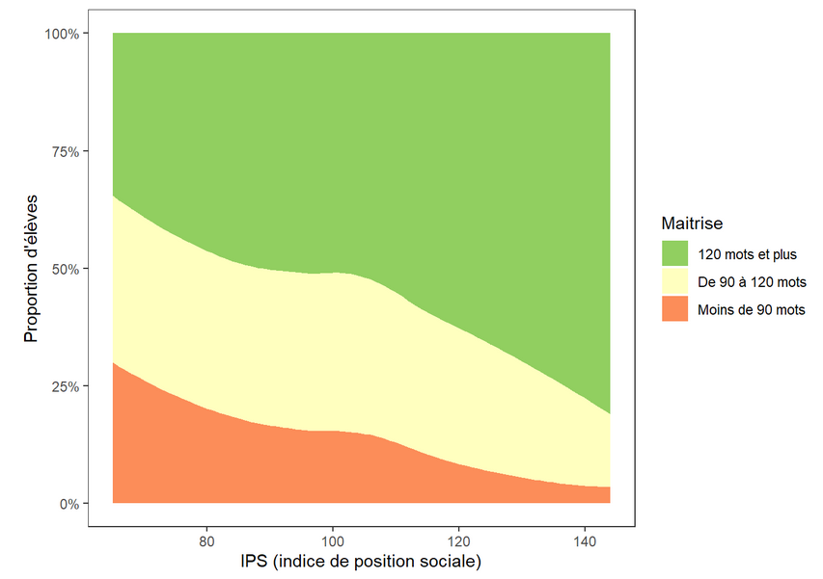
Nombre de mots lus

Lecture : Dans l'académie, à la rentrée 2021, plus l'indice de position sociale des élèves augmente, plus la proportion d'élèves lisant moins de 90 mots en 1 minute diminue.
Source : Évaluation exhaustive en début de sixième, rentrée 2021, MENJS-DEPP.
Champ : Académie de Strasbourg, Public + Privé sous contrat. Indice de position sociale moyen des établissements (moyenne des IPS des élèves de 6e de ces établissements) et nombre moyen de mots lus en 1 minute par les élèves de 6e par établissement selon le niveau de maîtrise (moins de 90 mots, de 90 à 120 mots, 120 mots et plus).

Méthodologie : Ce graphique a été obtenu à partir d'un diagramme de dispersion (en points) qui croise pour chaque établissement les coordonnées de l'indice de position social moyen des établissements (moyenne des IPS des élèves de 6e de chaque établissement) et le niveau moyen des élèves en fluence (nombre de mots lus en 1 minute par niveau de maîtrise : moins de 90 mots, de 90 à 120 mots, 120 mots et plus). Ces points ont en suite été reliés entre eux puis lissés pour obtenir cette représentation.

